Bug reports
Короткое описание (Summary, название) | При вводе не валидных данных в строку поиска не отображается сообщение об ошибке
Проект (Project) | https://www.youtube.com/
Компонент приложения (Component) | Google Chrome, Safari, Mozilla Firefox
Номер версии (Version) | последние версии
Серьезность (Severity) | Major
Приоритет (Priority) | Medium
Статус (Status) | Hовый
Автор (Author) | Сабина Мехтиева
Назначен на (Assigned To)
Окружение
Описание: | Шаги воспроизведения (Steps toReproduce) | Ожидаемый результат (Expected Result) | Фактический Результат (Actual Result)

 | 1 открыть сайт | Сообщение об ошибке | Показан результат не соответствующий запросу
 | 2 ввести в поле поиска невалидные данные
 | 3 кликнуть на поиск

Дополнение. Прикрепленный файл | 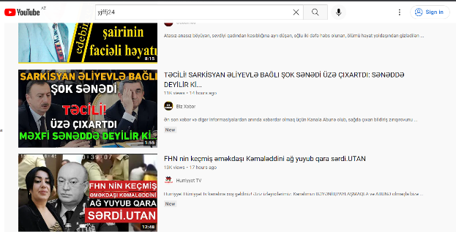

Короткое описание (Summary, название) | При вводе невалидного имейла не выходит сообщение об ошибке и открывается следующий шаг
Проект (Project) | https://www.youtube.com/
Компонент приложения (Component) | Google Chrome, Safari, Mozilla Firefox
Номер версии (Version) | последние версии
Серьезность (Severity) | Major
Приоритет (Priority) | High
Статус (Status) | Hовый
Автор (Author) | Сабина Мехтиева
Назначен на (Assigned To)
Окружение
Описание: | Шаги воспроизведения (Steps toReproduce) | Ожидаемый результат (Expected Result) | Фактический Результат (Actual Result)

 | 1 открыть сайт | Откроется сообщение об ошибке | Не открылось сообщение об ошибке
 | 2 кликнуть на кнопку Sign in
 | 3 Ввести не валидный имейл
Дополнение. Прикрепленный файл | 